2
MAP Dicer
Manual Self Con Operation guide line :

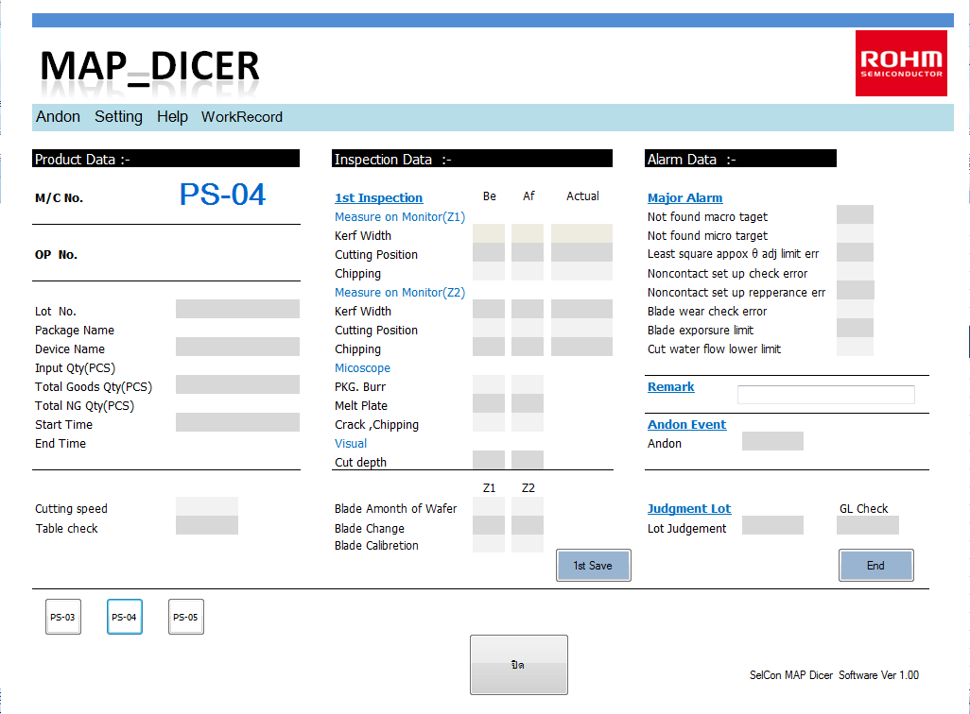

บันทึก หลังจาก Final Inspec
ถือว่าเป็นการจบLot
รายชื่อเครื่องจักร
บันทึก หลังจาก 1st Inspec

 |  |  |  |  |  | LSI Production Engineering Div
 |  |  |  |  |  | Engineering Development Sect.

MAP Dicer
Manual Self Con Operation guide line :

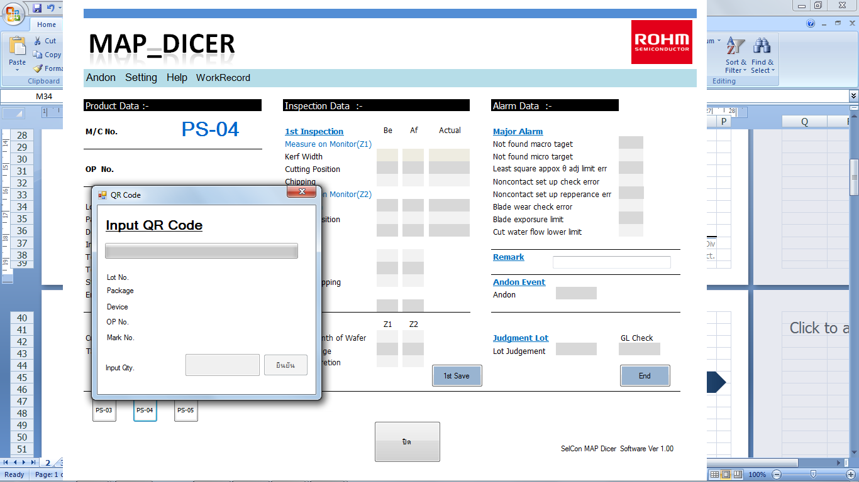
คลิ๊ก
 | คลิ๊ก รายชื่อเครื่องจักร เพื่อทำการ INPUT QR
 |  |  |  |  | 1. Input QR Code |  | ยิง Working slip QR Code
 |  |  |  |  | 2. Input OP No. |  | ยิง OP QR Code
 |  |  |  |  | 3.Input Qty. |  | ยืนยัน Input

 |  |  |  |  |  | LSI Production Engineering Div
 |  |  |  |  |  | Engineering Development Sect.

MAP Dicer
Manual Self Con Operation guide line :

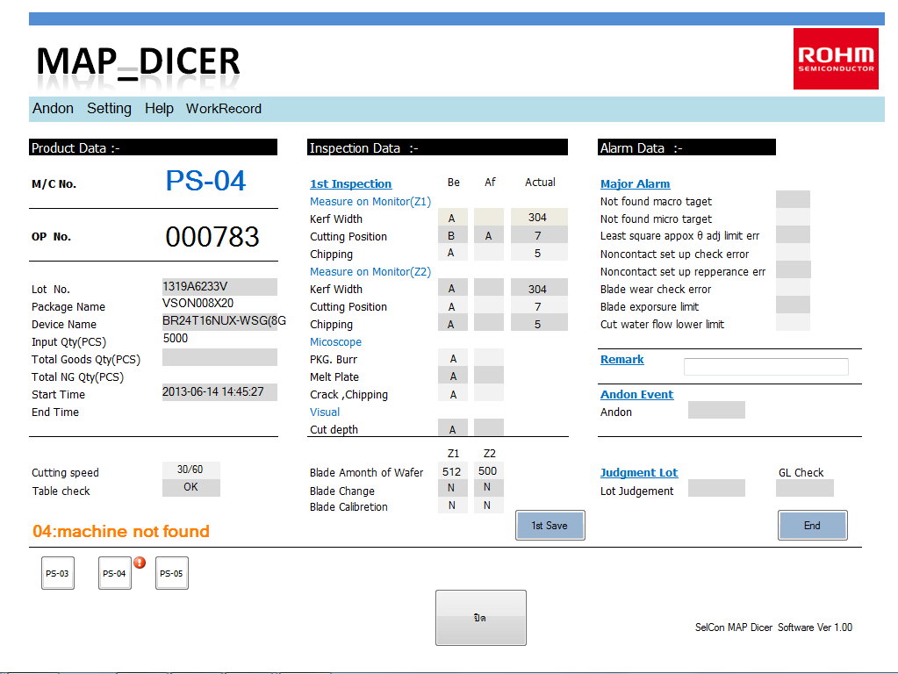
 | ใส่ข้อมูล INSPECTION บันทึกข้อมูล 1st Save
 |  |  |  |  | 1 ใส่ข้อมูล 1st Inspec ตามขั้นตอน กดปุ่ม 1st Save
 |  |  |  |  | เพื่อบันทึกข้อมูล

คลิ๊ก

 |  |  |  |  |  | LSI Production Engineering Div
 |  |  |  |  |  | Engineering Development Sect.

MAP Dicer
Manual Self Con Operation guide line :

 | ขั้นตอนการจบ LOT
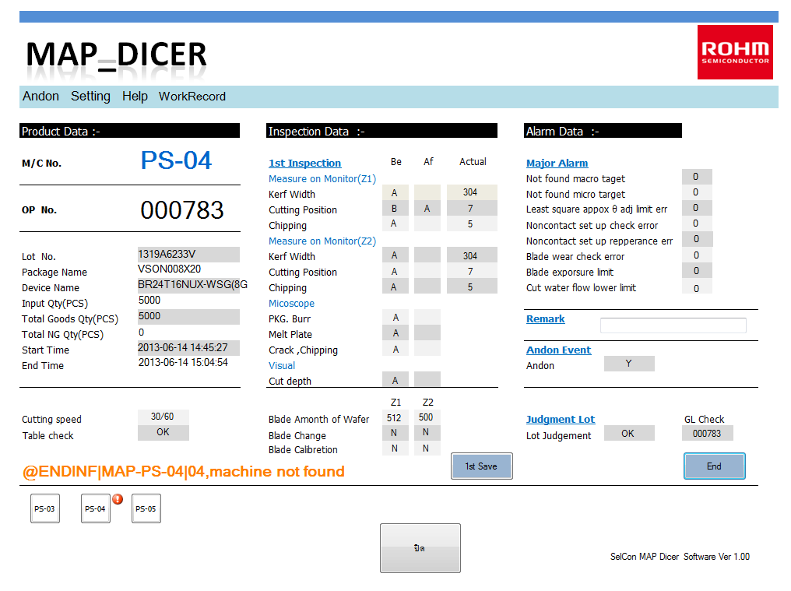
 |  |  |  |  | Alarm data สารถใส่ได้ตลอดเวลา ก่อนจบ Lot
 |  |  |  |  | หลังจาก ใส่ข้อมูลแล้ว ให้กด ปุ่ม 1st save
 |  |  |  |  | เพื่อบันทึกข้อมูลลง DataBase หรือปุ่ม END ในขั้นตอนการจบ LOT

 |  |  |  |  | 1 ใส่จำนวน Good /NG ทั้งนี้ Good + ng
 |  |  |  |  | จะต้องเท่ากับ Input จึงจะ END LOT ได้

 |  |  |  |  | 2 ตรวจสอบ Andon (Y/N)

 |  |  |  |  | 3 Judgement Lot (OK/NG)

 |  |  |  |  | 4 หาก Andon =Y , Judge Lot = NG ต้องใส่รหัส GL
 |  |  |  |  | Check ด้วยจึงจะ จบLOTได้

 |  |  |  |  | 5 กด END เพื่อจบ LOT
 |  |  |  |  | หากขบวนการเสร็จสมบรูณ์ END TIME จะขึ้น SHOW

คลิ๊ก

 |  |  |  |  |  | LSI Production Engineering Div
 |  |  |  |  |  | Engineering Development Sect.

MAP Dicer
Manual Self Con Operation guide line :

การเพิ่มเครื่อง |  | เข้าไปที่ Setting > M/C Setting

 |  | ใส่ชื่อเครื่อง ถ้า เป็นเลข 0 - 9 ให้ใส่ศูนย์นำหน้าด้วย เช่น PS-3 ให้ใส่ PS-03
 |  | ปล การเพิ่มเครื่องต้อง ใช้คีย์บร์อดร่วมด้วย

การลบเครื่อง |  | คลิ๊กขวาที่ M/C List No. ที่ต้องการลบ การใช้งานต้องใช้ PassWord ให้ติดต่อ SupperVisor Up

 |  |  |  |  |  | LSI Production Engineering Div
 |  |  |  |  |  | Engineering Development Sect.

MAP Dicer
Manual Self Con Operation guide line :

การใช้งาน INPUT MODE

 |  | เข้าไปที่ Input Mode |  | ค่าตั้งต้นจะเป็น DBxDataBase , NumPad = NoUse

 | DBxDataBase |  | เป็นโหมดที่จะรับจำนวนงาน Input จาก Good จากProcess ก่อนหน้า หากไม่มีจำนวนงานจะมีข้อความเตือน และจะไม่สามารถ
 |  |  | คีย์งานที่เครื่องนี้ได้ ในกรณีให้ติดต่อ GL

 | Keys |  | เป็นโหมดที่จะรับจำนวนงาน Input จาก การคีย์เข้าด้วย On Screen KeysBoard การใช้งานโหมดนี้จะมี PassWord
 |  |  | หากต้องการใช้ให้ติดต่อ Suppervisor Up

 | NumPad |  | เป็นโหมดที่ต้องการใช้งาน การคีย์ค่าต่างๆด้วย HardWare Numpad ใช้ในกรณี ที่เครื่องต่อกับ NumPad Keys เท่านั้น
 |  |  | ปกติจะไม่ใช้

 |  |  |  |  |  | LSI Production Engineering Div
 |  |  |  |  |  | Engineering Development Sect.

MAP Dicer
Manual Self Con Operation guide line :

การใช้งาน SelfCon MODE

 |  | เข้าไปที่ SelCon Mode |  | ค่าตั้งต้นจะเป็น Online Mode

 | On Line Mode |  | ปกติจะใช้งานโหมดนี้ ข้อมูลจะถูกบันทึกลง DataBase สามารถตรวจสอบการคีย์ที่ WorkRecord Webside ได้ทันทีที่บันทึกข้อมูล

 | Off Line Mode |  | ใช้งานในกรณี ที่ระบบ NetWork ล้มเหลว การใช้งานต้องใช้ PassWord ให้ติดต่อ SupperVisor Up

 |  |  |  |  |  | LSI Production Engineering Div
 |  |  |  |  |  | Engineering Development Sect.

3
WB Inspection station
Manual Self Con Operation guide line :

LSI Production Engineering Div
Engineering Development Sect.

4
WB Inspection station
Manual Self Con Operation guide line :

LSI Production Engineering Div
Engineering Development Sect.

